상품제안서
아크릴메탈 독서대 노트북받침대 | 상품코드: S42897

 |  |  |  |  |  |  | 02-713-8555 | www.synergygift.co.kr
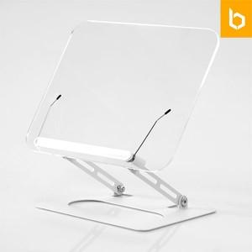 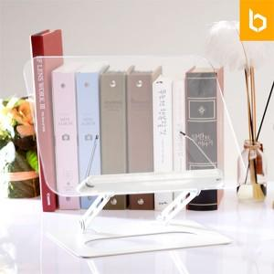 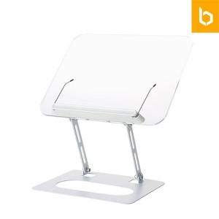

【상세/제작정보】 | 1.투명아크릴 소재로 깔끔한 디자인<br>2.높이조절과 원하는 각도로 설정가능<br>3.미끄럼방지 실리콘패드로 안정적인 거치가능<br>4.두껍고 무거운 도서 및 패드등도 안정적인 사용가능<br>

【인쇄/포장옵션】 | 레이저, 컬러필름전사 / 포장지포장

【공급단가】 | 수량 | 50~ | 100~ | 300~ | 500~ | 1,000~
*VAT별도 | 단가 | 17,600원 | 16,500원 | 15,800원 | 15,500원 | 15,200원

【상품 URL】 | https://www.synergygift.co.kr:443/src/goods_detail.php?gdno=42897

